Dicc Datos Nuevos YouTube
Nombre Campo | Descripción | Imagen descripción
Contenido | Uri: Identificador único que junto con la url del canal tienen la url completa a cada video
T√≠tulo del v√≠deo
Hora de publicaci√≥n del v√≠deo
Clics por elemento de pantalla final mostrado (%) | Frecuencia con la que los usuarios han hecho clic en una elemento de pantalla final. No existe para fechas anteriores a 1 Mayo 2016.
Elementos de pantalla final mostrados | Número de veces que ha aparecido un elemento en la pantalla final. No existe para fechas anteriores a 1 Mayo 2016.
Clics en elementos de pantalla final | Número de veces que se ha hecho click en un elemento de la pantalla final. No existe para fechas anteriores a 1 Mayo 2016.
Clics en teaser por teaser de tarjeta mostrado (%) | Media de clics de un teaser por impresión. Sirve para medir la frecuencia con la que los usuarios hacen clic en un teaser después de verlo. No existe para fechas anteriores a 1 Marzo 2015 | 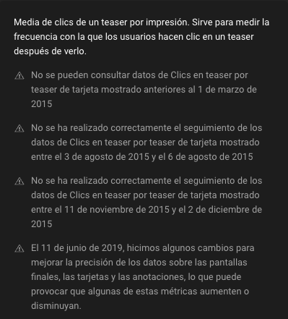
Teasers de tarjeta mostrados | Número de veces que se ha mostrado un teaser. Puede tener varias impresiones por visualización. No existe para fechas anteriores a 1 Marzo 2015 | 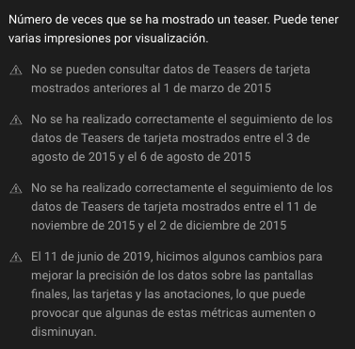
Clics en teaser de tarjeta | Número de veces que se ha hecho clic en un teaser. Los clics en inconos de tarjetas se atribuyen al último teaser mostrado | 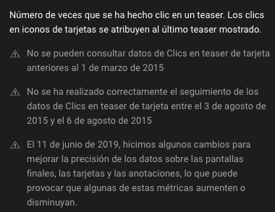
Clics por tarjeta mostrada (%) | Media de clics de una tarjeta por impresión. Sirve para medir la frecuencia con la que los usuarios hacen clic en una tarjeta después de verla. | 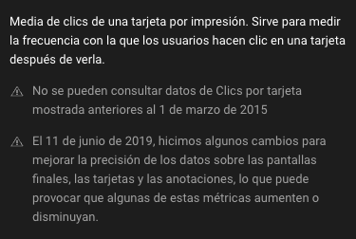
Tarjetas mostradas | Número de veces que se ha mostrado una tarjeta. Una sola tarjeta puede tener una impresión por visualización como máximo. Con restricción del 01Mar2015 y Cambios el 11Jun2019
Clics en tarjetas | Número de veces que se ha hecho clic en una tarjeta. Con restricción del 01Mar2015 y Cambios el 11Jun2019
Me gusta (vs. No me gusta) (%) | El porcentaje de Me gusta que ha recibido este vídeo (en relación con el total de Me gusta y No me gusta). Esto puede servirte para identificar que tipos de contenidos interesan más a tu audiencia. | 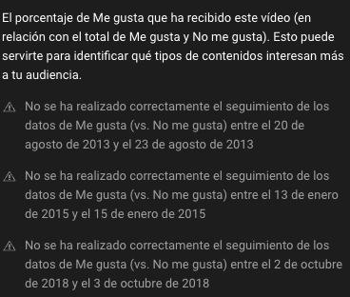
No me gusta
Me gusta
Mostrado en el feed | Cuántas veces se ha msotrado el contendio en el feed de Shorts. No existe para fechas anteriores a 9 Octubre 2022
Vistos (frente a saltados) (%) | Con qué frecuencia se ha visto el contenido tras mostrarse en el feed de Shorts. No existe para fechas anteriores a 9 Octubre 2022
Comentarios a√±adidos | El número de comentarios que se han publicado en tu video o canal. Puede incluir los comentarios eliminados y los mensajes del chat directo | 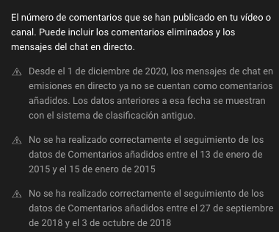
Compartido | Número de veces que se ha compartido un vídeo mediante el botón Compartir en YouTube | 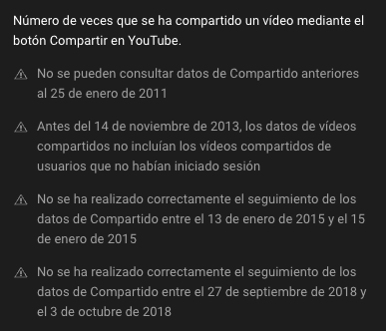
Impresiones | Número de veces que se han msotrado las miniaturas de tus vídeos a los usuarios. No se incluyen las impresiones de los sitios web ni de las aplicaciones externas, sólo las de YouTube. | 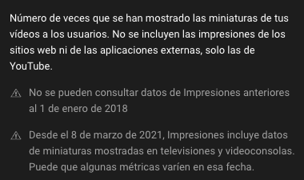
RPM (USD) | Los ingresos por mil visualizaciones (RPM) indican cuánto dinero has ganado por cada mil visualizaciones. Para calcular el RPM, se dividen tus ingresos estimados entre las visualizaciones totales recibidas en un mismo periodo. | 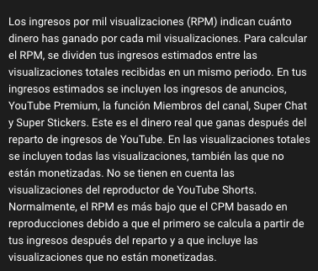 | Variable importante para CreceTube
Ingresos estimados (USD) |  |  | Variable importante para CreceTube
Suscriptores perdidos | Número total de veces que los usuarios han anulado su suscripción a este canal en la región y en el intervalo de fechas seleccionados
Suscriptores ganados | Número total de veces que los usuarios se han suscrito a este canal en la región y en el intervalo de fechas seleccionados |  | Variable importante para CreceTube
Tiempo de visualizaci√≥n (horas) | Horas totales estimadas de visualización de tu contenido por parte de tu audiencia. | 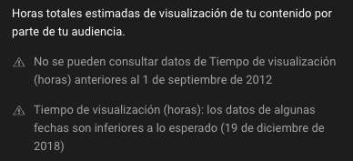
Porcentaje de clics de las impresiones (%) | Visualizaciones por impresiones mostradas. Sirve para medir la frecuencia con la que los uausrios han visto un video después de ver una impresión. Lo calcula por cada 100 impresiones. | 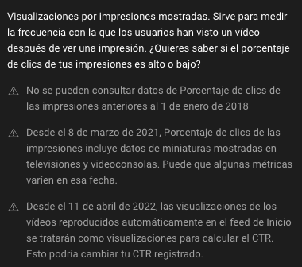 | Variable importante para CreceTube. Mayor a 3% son videos muy buenos, los menores son videos que se pueden mejorar
Visualizaciones
Duraci√≥n media de las visualizaciones | Media estimada de minutos vistos por reproducción según el contenido, el periodo, la región y otros filtros seleccionados.
Porcentaje medio visto (%) | Porcentaje medio visto de un video visto por tu audiencia.

